Накладная-№3
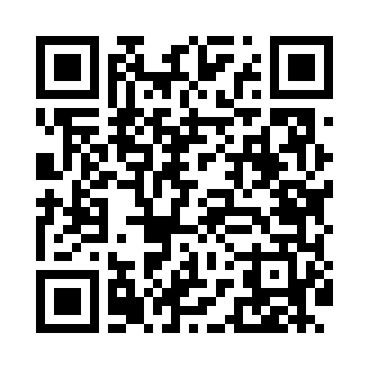
Номер товарно-транспортной накладной: |  |  | Торговый представитель: Amriyev Muhammad
Поставщик: Toshkent falcon fly 2 |  |  | Телефон торгового представителя: +998972880505
Дата отгрузки: 26.12.2025 |  |  | Контрагент: """" Klient
Дата консигнации: |  |  | Адрес:
Доставщик: |  |  | Телефон:
Телефон доставщика:
Время заказа: 26.12.2025 15:01:00
№ | Штрих-код | Название товаров (работ,услуг) | Количество | Количество в кейсе | Цена | Сумма
 |  |  | 22 |  |  | 218.4
1 | 6920250671192 | Пластмас салатница 033-12 30.5x30.5x8 см DB-6 7-119 | 6 | 6 шт. | 6.80 | 40.80
2 | 6920250671185 | Пластмас салатница 71105 26x26x8.5 см DB-67-1 18 | 6 | 6 шт. | 4.40 | 26.40
3 | 6920250671239 | Пластмасса салатница 7055 26.5x26.5x7 см DB-6 7-123 | 8 | 8 шт. | 5.90 | 47.20
4 | None | Тележка для уборки AF08164 DB-99-50 | 2 | 2 коробка | 52 | 104
Итого: 218.4$|->UZS: 2,730,000.00

